全体构建
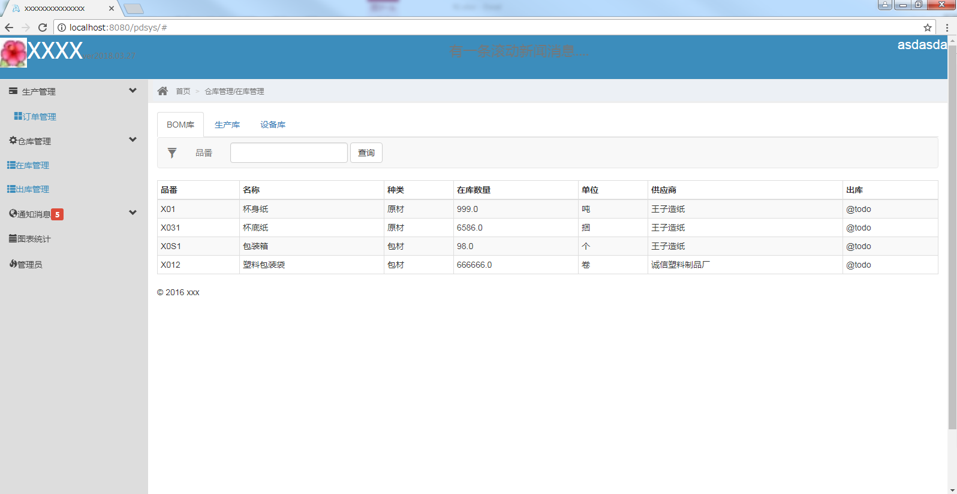

#系统管理#
设计中....

